Plan1
INÍCIO
A

DESLIGAR O FOGÃO
PEGAR A CHALEIRA

PEGAR O CUADOR

ABRIR A TORNEIRA
3

COLOCAR O PÓ
ÁGUA?
 | N
FECHAR A TORNEIRA
OK?
 |  |  | N
3
FIM
S
1
4
COLOCAR ÁGUA
PASSAR O CAFÉ

QUANT. ÁGUA
OK?
 | N |  |  | N
1
4

S

ABRIR A TORNEIRA
FECHAR A TORNEIRA

5

LAVAR O CUADOR
LIGAR O FOGÃO

OK?
 |  |  |  | N
5
GÁS?
DESLIGA O FOGÃO
 |  | N

FECHAR A TORNEIRA

2
FIM
ESQUENTAR ÁGUA
GUARDAR O CUADOR

FERVEU?
FIM
 |  | N
2

A

Plan1 (2)
INÍCIO
A

DESLIGAR O FOGÃO
PEGAR A CHALEIRA

PEGAR O CUADOR C=0

ABRIR A TORNEIRA
3
1111
COLOCAR CAFÉ NO COADOR C=C+1

ÁGUA?
 | N
FECHAR A TORNEIRA
C=3
 |  |  | N
3
FIM
S
1
4
COLOCAR ÁGUA
PASSAR O CAFÉ

QUANT. ÁGUA
OK?
 | N |  |  | N
1
4

S

ABRIR A TORNEIRA
FECHAR A TORNEIRA

5

LAVAR O CUADOR
LIGAR O FOGÃO

OK?
 |  |  |  | N
5
GÁS?
DESLIGA O FOGÃO
 |  | N

FECHAR A TORNEIRA

2
FIM
ESQUENTAR ÁGUA
GUARDAR O CUADOR

FERVEU?
FIM
 |  | N
2

A

Plan2
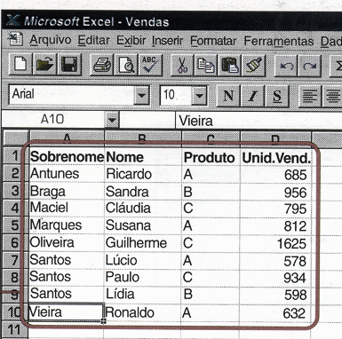
INÍCIO
A
3
5

Qt de Itens na Lista Original Lim=0
Dimensinar Vetores
K=K+1
C=C+1
 |  |  |  |  |  |  |  |  |  | Ta perguntando se a linha ta em branco

W
1
K>Lim?
LE(K)=""?
Letra=""?
C>Lim?
LE(Lim) LV(Lim) RE(Lim) RV(Lim)
Ler Item Lim=Lim+1
C=0
S=S+1
RE(S)=LE(K)RV(S)=LV(K)
 |  |  |  |  |  |  |  |  |  |  |  |  |  |  | testa se não ta lendo
 |  |  |  |  |  |  |  |  |  |  |  |  |  |  | algo fora da listagem
 |  |  |  |  |  |  |  |  | N |  | N |  | n |  |  | s

K=0
5
Fim Da Lista?
2
LE(K)="": LV(K)=0
 |  |  |  |  |  |  | é uma variavel qualquer
 |  |  |  |  |  |  |  |  |  |  |  | s
S=Lim?
3
Letra=Produto
K=K+1
LE(C)=""?
1
K=0
5
 |  |  |  | N
 |  |  |  |  |  |  |  |  | N
K=0
W
Ler Le(K): Lv(K)
 |  |  |  |  |  |  |  |  |  |  |  |  |  | Não esta lendo pq tá
 |  |  |  |  |  |  |  |  |  |  |  |  |  | vazio?
Letra=""
Lim=Lim-1
MOSTRAR TABELA
Letra=Produto
3
K=Lim
3
2
5
A
FIM
 |  |  |  |  |  | N
Nome Completo | Prod | Unid.
Lúcio Santos | A | 578
Ronaldo Vieira | A | 632
Ricardo Antunes | A | 685
S=0:K=0
LV(K) > LV(C)?
Susana Marques | A | 812
Lídia Santos | B | 598
5
Sandra Braga | B | 956
3
5
Cláudia Maciel | C | 795
Paulo Santos | C | 934
Guilherme Oliveira | C | 1625 |  |  |  |  |  | Nessa parte que esta lendo os dados e colocando a informação "na folha em branca".

K=C
 |  |  | Identifica os itens e suas quantidades
 |  |  | nessa coluna |  | processa os dados
k= A lista (folha original)
5
S= A lista nova que vai ser ordenada e classificada
C= Comparativo entre os elementos da lista
S=K?
Lv= Limite de valor
Le= Nome do produto

